Texto conjunto
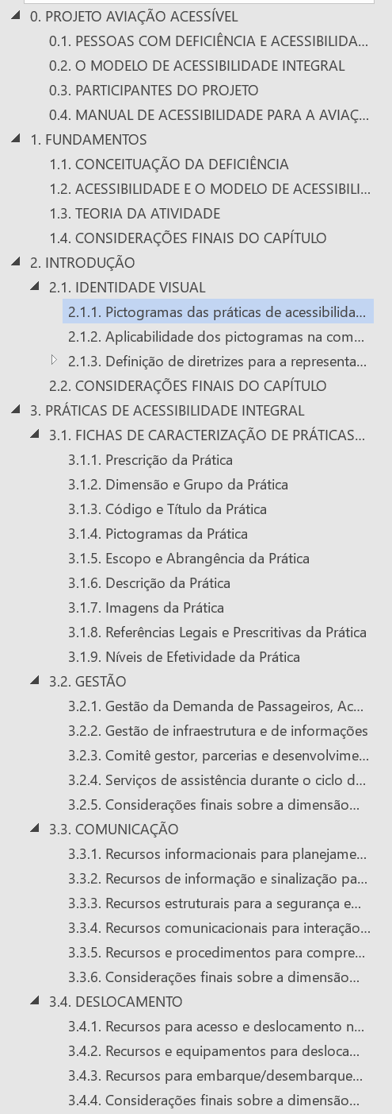
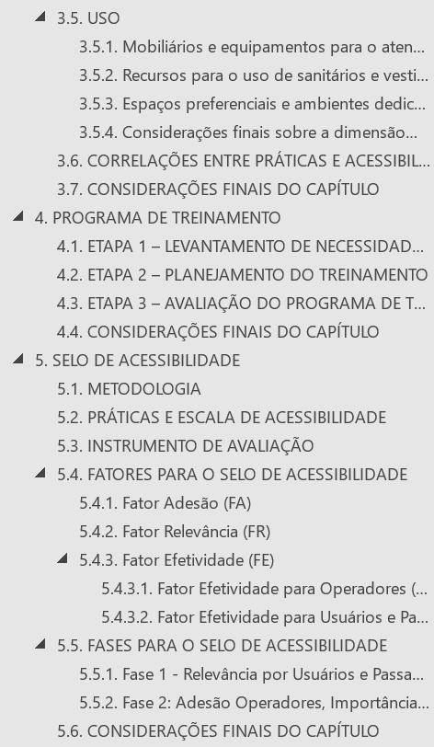
Tópico na plataforma |  |  |  | Tópico no texto do manual | NAVEGAÇÃO DE CONTEÚDO - MANUAL
Projeto Aviação Acessível
 | Pessoas Com Deficiência e Acessibilidade |  |  | 0.1
 | Modelo Acessibilidade Integral |  |  | 0.2
 | Participantes do Projeto |  |  | 0.3

Manual de Acessibilidade
 | Fundamentos |  |  | 1
 | Identidade Visual |  |  | 2
 | Práticas de Acessibilidade |  |  | 3
 |  | Gestão |  | 3.2
 |  | Comunicação |  | 3.3
 |  | Deslocamento |  | 3.4
 |  | Uso |  | 3.5
 |  | Apêndice: Fichas de Caracterização das Práticas de Acessibilidade |  | 6
 | Treinamentos |  |  | 4
 |  | Avaliação de Necessidades de Treinamento |  | 4.1
 |  | Módulos dos Treinamentos
 |  |  | Deficiências: Noções Gerais
 |  |  | Direitos das Pessoas com Deficiência
 |  |  | Linguagem, Interação e Comunicação
 |  |  | Inclusão e Acessibilidade no Transporte Aéreo
 |  |  | Equipamentos Assistivos
 |  |  | Atendimento e Procedimentos (Aeroviários)
 |  |  | Atendimento e Procedimentos (Comissários de Bordo)
 |  | Planejamento do Treinamento |  | 4.2
 |  | Avaliação de Treinamento |  | 4.3

Selo de Acessibilidade |  |  |  | 5
 | Metodologia |  |  | 5.1
 | Praticas e Escala de Acessibilidade |  |  | 5.2
 | Instrumentos de Avaliação |  |  | 5.3
 |  | Apêndice: Manual Instrumentos de Avaliação Operadores
 |  | Apêndice: Instrumento Operadores Aeroportuários
 |  | Apêndice: Instrumento Operadores Aéreos
 |  | Apêndice: Manual Instrumento de Avaliação Usuários e Passageiors
 |  | Apêndice: Instrumento Usuários e Passageiros
 | Fatores para o Selo de Acessibilidade |  |  | 5.4
 |  | Fator Adesão |  | 5.4.1
 |  | Fator Importância |  | 5.4.2
 |  | Fator Efetividade |  | 5.4.3
 |  |  | Fator de Efetividade Operadores | 5.4.3.1
 |  |  | Fator de Efetividade Usuários e Passageiros | 5.4.3.2
 | Fases para o Selo de Acessibilidade |  |  | 5.5
 |  | Fase 1: Importância Usuários e Passageiros, Efetividade Operadores |  | 5.5.1
 |  | Fase 2: Adesão Operadores, Importância e Efetividade Usuários e Passageiros |  | 5.52

Aeroporto Virtual
 | Metodologia
 | Práticas de Acessibilidade
 |  | Aeroporto de Grande Porte
 |  | Aeroporto de Pequeno Porte

